8.8 Graphique 1
RERS 8.8 - Les enseignants du second degré privé par académie

[1] Évolution des effectifs des cinq plus grandes académies du second degré privé sous contrat

Champ : les cinq plus grandes académies parmi celles de France métropolitaine + DROM au regard de leurs effectifs, agents ayant une mission d'enseignement dans le second degré privé sous contrat, rémunérés par l’Éducation nationale et en activité au 30 novembre.
Source : DEPP-MENJS, Panel des personnels issu de BSA, novembre 2020. |  |  |  |  |  |  | © DEPP

 |  | Lille | Lyon | Rennes | Nantes | Versailles
 | 2010 | 8,352 | 6,268 | 9,412 | 10,363 | 6,390
 | 2011 | 8,186 | 6,239 | 9,366 | 10,205 | 6,406
 | 2012 | 8,097 | 6,189 | 9,389 | 10,150 | 6,432
 | 2013 | 8,090 | 6,273 | 9,483 | 10,285 | 6,466
 | 2014 | 8,119 | 6,312 | 9,511 | 10,270 | 6,469
 | 2015 | 8,083 | 6,354 | 9,481 | 10,280 | 6,536
 | 2016 | 8,060 | 6,388 | 9,565 | 10,455 | 6,634
 | 2017 | 8,048 | 6,460 | 9,664 | 10,511 | 6,647
 | 2018 | 8,026 | 6,474 | 9,694 | 10,507 | 6,642
 | 2019 | 7,956 | 6,453 | 9,690 | 10,597 | 6,655
 | 2020 | 7,908 | 6,481 | 9,727 | 10,662 | 6,769
Source : DEPP-MENJS, Panel des personnels issu de BSA, novembre 2020.

8.8 Carte 3 et Carte 4
RERS 8.8 - Les enseignants du second degré privé par académie

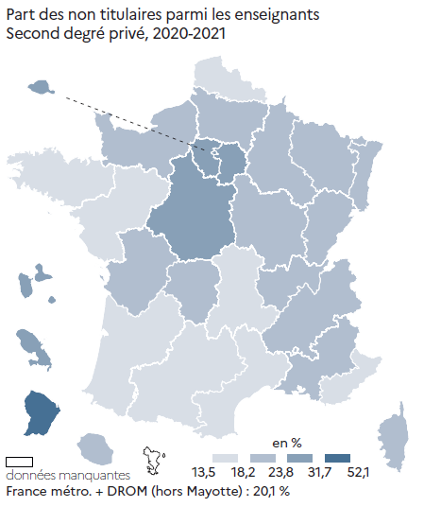
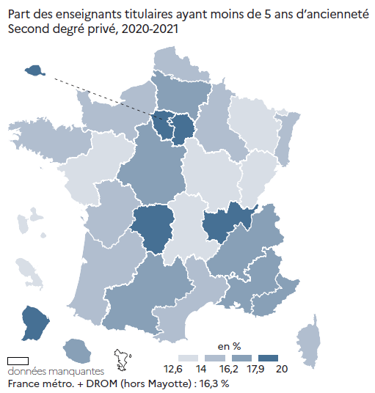
CODE | ACADEMIES | Part des enseignants titulaires ayant moins de 5 ans d'ancienneté | Part des non titulaires | [3] Part des non-titulaires parmi les enseignants du second degré privé en 2020-2021, en % |  | [4] Part des enseignants titulaires du second degré privé ayant moins de 5 ans d'ancienneté en 2020-2021, en %
A02 | AIX-MARSEILLE | 17.5 | 19.0
A20 | AMIENS | 17.3 | 22.2
A03 | BESANCON | 14.0 | 22.4
A04 | BORDEAUX | 15.5 | 16.7
A06 | CLERMONT-FERRAND | 14.0 | 18.2
A27 | CORSE | 16.2 | 20.7
A24 | CRETEIL | 18.2 | 31.6
A07 | DIJON | 13.2 | 21.5
A08 | GRENOBLE | 17.9 | 20.7
A32 | GUADELOUPE | 12.6 | 26.0
A33 | GUYANE | 18.6 | 52.1
A09 | LILLE | 15.5 | 16.9
A22 | LIMOGES | 18.6 | 23.8
A10 | LYON | 18.5 | 19.1
A31 | MARTINIQUE | 12.7 | 31.7
A11 | MONTPELLIER | 15.1 | 17.9
A12 | NANCY-METZ | 13.8 | 21.6
A17 | NANTES | 13.7 | 15.5
A23 | NICE | 17.5 | 14.9
A70 | NORMANDIE | 14.4 | 20.1
A18 | ORLEANS-TOURS | 17.6 | 26.7
A01 | PARIS | 18.7 | 28.4
A13 | POITIERS | 16.0 | 20.2
A19 | REIMS | 15.0 | 21.3
A14 | RENNES | 15.3 | 13.5
A28 | REUNION | 17.2 | 18.9
A15 | STRASBOURG | 15.4 | 19.0
A16 | TOULOUSE | 16.5 | 18.2
A25 | VERSAILLES | 20.0 | 27.9

France métro + DROM (hors Mayotte) |  | 16.3 | 20.1
 |  |  | © DEPP |  | © DEPP |  | © DEPP

► Champ : France métropolitaine + DROM (hors Mayotte), agents ayant une mission d'enseignement dans le second degré privé sous contrat, rémunérés par l’Éducation Nationale et en activité au 30 novembre 2020. |  |  |  | Champ : France métropolitaine + DROM (hors Mayotte), agents ayant une mission d'enseignement dans le second degré privé sous contrat, rémunérés par l’Éducation nationale et en activité au 30 novembre 2020. |  | Champ : France métropolitaine + DROM (hors Mayotte), agents ayant une mission d'enseignement dans le second degré privé sous contrat, rémunérés par l’Éducation nationale et en activité au 30 novembre 2020.
Source : DEPP-MENJS, Panel des personnels issu de BSA, novembre 2020. |  |  |  | Source : DEPP-MENJS, Panel des personnels issu de BSA, novembre 2020. |  | Source : DEPP-MENJS, Panel des personnels issu de BSA, novembre 2020.

